Лист2
Однофакторный дисперсионный анализ

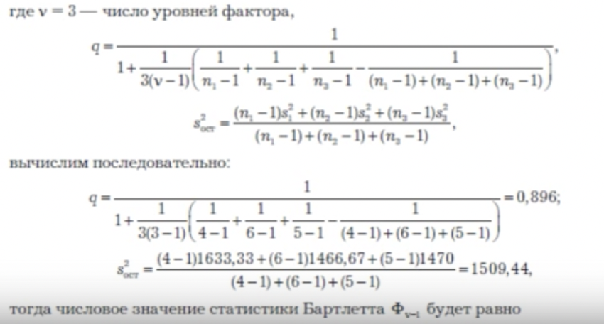
ИТОГИ
Группы | Счет | Сумма | Среднее | Дисперсия |  |  | s^2ост= | 3.0330357143
Столбец 1 | 8 | 144.5 | 18.0625 | 0.045535714286 |  |  | q= | 0.94029850746
Столбец 2 | 8 | 140 | 17.5 | 4.4942857143 |  |  | ф= | 22.365793024
Столбец 3 | 8 | 122.6 | 15.325 | 4.5592857143 |  |  | хи2= | 9.210340372

Дисперсионный анализ
Источник вариации | SS | df | MS | F | P-Значение | F критическое
Между группами | 33.4425 | 2 | 16.72125 | 5.5130409185 | 0.011899058493 | 3.4668001115
Внутри групп | 63.69375 | 21 | 3.0330357143

Итого | 97.13625 | 23

